关系图
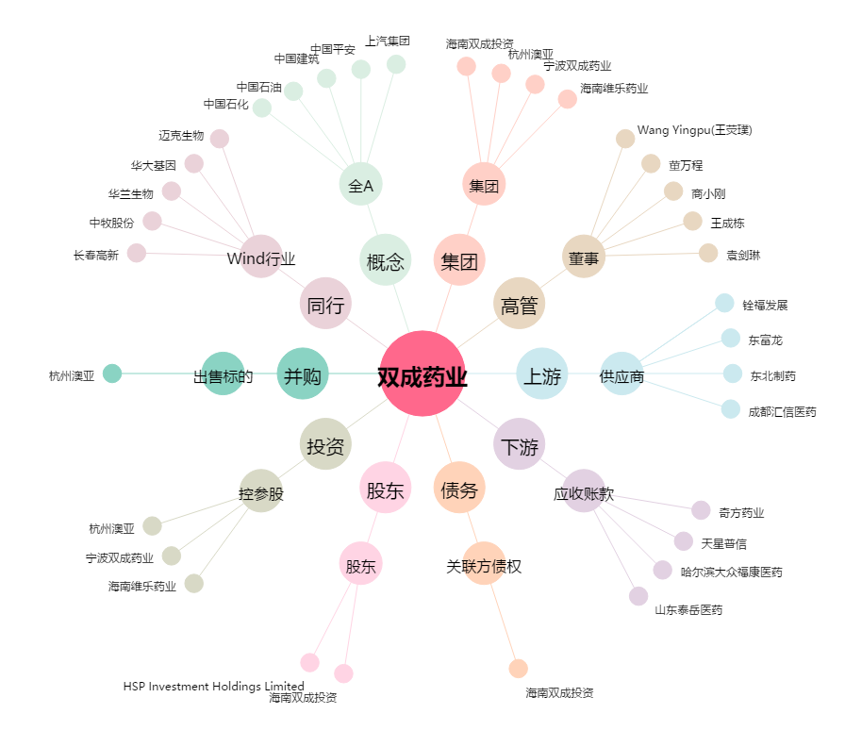
双成药业[002693.SZ] - 关系概览图

